画面遷移図
ドキュメント名 |  | データ管理機能 | セクション
プロジェクト名 |  | サイトリニューアル | 作成者 | 加島 | 作成日 | 更新者 | 更新日

 | 説明
 | ・カスタマイズ要件以外の画面遷移は現行踏襲とする。

 | 画面遷移図

グローバル
メニュー

「ブロックの追加」を押下
カードセット管理

デッキ管理＞デッキタグ一覧を押下

トップバナー管理

バナー設定
※カスタマイズなし

画像設定

祝日管理
※カスタマイズなし

MTGマスターデータ

追加システム設定
※店舗設定に移動するため、削除

販売割引率一覧
※カスタマイズなし

買取価格対応表
(一覧)
※カスタマイズなし

買取価格対応表
(編集)
※カスタマイズなし

買取減額率一覧
※カスタマイズなし

店舗ページ管理
※廃止

バナー設定
ドキュメント名 |  |  |  |  | データ管理機能 |  |  |  | セクション
プロジェクト名 |  |  |  |  | サイトリニューアル |  |  |  | 作成者 |  | 高久 |  | 作成日 | 2025-08-22 | 更新者 | 更新日

機能No |  |  | M16-01 |  | 機能名 |  | バナー設定(トップバナー管理) |  |  |  |  |  | 概要 | 本店フロントのトップ画面に表示されるスライドを設定

 | レイアウト図
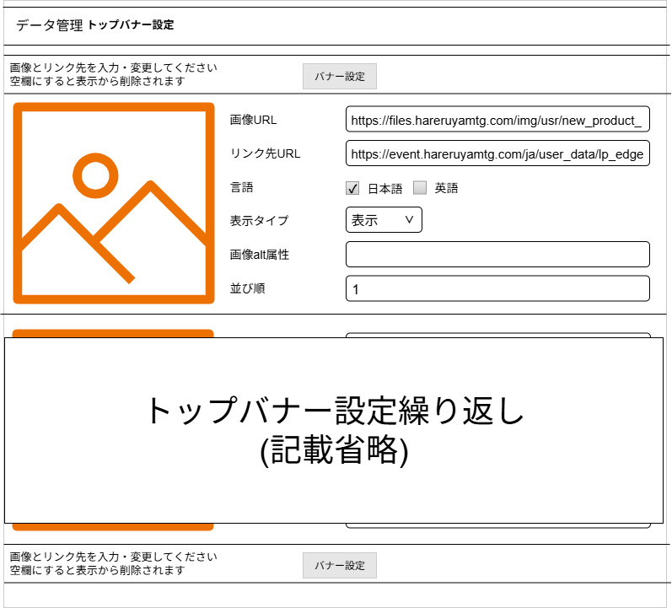
(8)
(1)
(2)
(3)
(4)
(5)
(6)
(7)

(8)

 | カスタマイズ説明
 | ・カスタマイズ要件
 |  | なし
 | ・カスタマイズ要件に記載の内容以外は現行踏襲とする。

 | 処理概要（★はカスタマイズ項目）

 |  | 本店フロントのトップ画面の上部に表示されるスライドバナーの設定を行うことができます。

 | 識別ID |  |  | ラベル |  | 書式・制限 |  | 必須 |  | 最大文字数 または最大値 |  | 初期値 |  | 画面部品の説明
 | 1 |  |  | バナー画像 |  | イメージ |  |  |  |  |  |  |  | バナー画像URLで指定された画像
 | 2 |  |  | バナー画像URL |  | テキスト |  |  |  |  |  |  |  | バナー画像URLを入力
 | 3 |  |  | リンク先URL |  | テキスト |  |  |  |  |  |  |  | バナーをクリックした際のリンク先URL
 | 4 |  |  | 言語 |  | チェックボックス |  |  |  |  |  |  |  | 表示したい言語サイトを指定
 | 5 |  |  | 表示タイプ |  | リストボックス |  |  |  |  |  |  |  | バナーの表示・非表示
 | 6 |  |  | 画像alt属性 |  | テキスト |  |  |  |  |  |  |  | バナー画像に対しての説明
 | 7 |  |  | 並び順 |  | テキスト |  |  |  |  |  |  |  | トップバナー表示順(少ないほど優先的に表示される)
 | 8 |  |  | バナー設定 |  | ボタン |  |  |  |  |  |  |  | バナー設定を反映

画像設定
ドキュメント名 |  |  |  |  | データ管理機能 |  |  |  | セクション
プロジェクト名 |  |  |  |  | サイトリニューアル |  |  |  | 作成者 |  | 加島 |  | 作成日 | 2025-06-11 | 更新者 | 更新日

機能No |  |  | M16-02 |  | 機能名 |  | 画像設定(トップバナー管理) |  |  |  |  |  | 概要 | トップバナーの画像を設定できる

 | レイアウト図
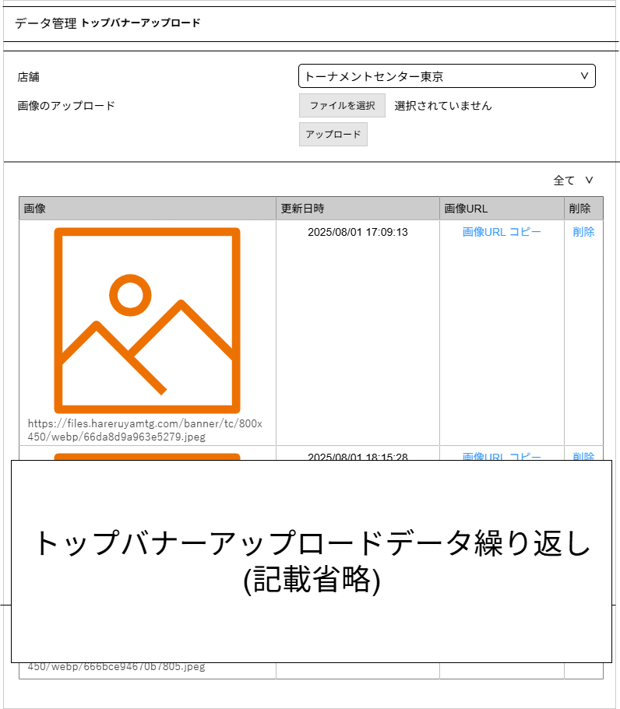

(1)
(2)
(3)

(4)

(5)
(6)
(7)
(8)

 | カスタマイズ説明
 | ・ | カスタマイズ要件
 |  | ・ | 画像アップロード先をS3のトップバナー用フォルダに変更する

 | ・ | カスタマイズ要件に記載の内容以外は現行踏襲とする

 | 処理概要（★はカスタマイズ項目）
 | ★ | S3のトップバナー画像参照先、アップロード先をトップバナー用フォルダに変更する

 | ★ | S3のトップバナー用フォルダは、下記のようなURLとする
 |  | https://files.hareruyamtg.com/banner/top/{各支店の省略名}
 |  | ※ | {各支店の省略名}には、トーナメントセンター 東京なら「tc」のように入る
 |  | ※ | S3のURLは、STG環境、本番環境に応じて変更する

 | ・ | 他に現行踏襲として記載する処理概要はなし

 | 識別ID |  |  | ラベル |  | 書式・制限 |  | 必須 |  | 最大文字数 または最大値 |  | 初期値 |  | 画面部品の説明
 | 1 |  |  | 店舗 |  | セレクトボックス |  | - |  | - |  | トーナメントセンター東京 |  | (3)アップロードにより画像をアップロードする際に、画像のアップロードパスを設定している店舗ごとに変更する
 | 2 |  |  | 画像のアップロード |  | ファイルアップロード |  | - |  | - |  | - |  | ・入力せずに(3)アップロードを押下すると、jsで入力必須のバリデーションメッセージを表示する
 | 3 |  |  | アップロード |  | ボタン |  | - |  | - |  | - |  | ※カスタマイズ対応、画像アップロード先をS3のトップバナー用フォルダに変更する ・押下すると、(2)画像のアップロードに入力があるかチェックを実施、OKであれば登録とS3のトップバナー用フォルダにアップロードを実施、NGがあればエラー内容を表示する
 | 4 |  |  | アップロードした店舗 |  | セレクトボックス |  | - |  | - |  | 全て |  | ・選択している店舗がアップロードしたバナー画像を一覧表示する ※全てを選択している場合、全ての店舗でアップロードしたバナー画像を表示する
 | 5 |  |  | 画像 |  | 画像文字列 |  | - |  | - |  | - |  | ・上段に画像、下段にURLを表示
 | 6 |  |  | 更新日時 |  | 半角 |  | - |  | - |  | - |  | -
 | 7 |  |  | 画像URLコピー |  | リンク |  | - |  | - |  | - |  | ・押下すると、(6)画像URLの文字列をクリップボードにコピーする
 | 8 |  |  | 削除 |  | リンク |  | - |  | - |  | - |  | ・バナー画像削除を確認するJavaScriptポップアップを表示 「一度削除したデータは元に戻せません。削除してもよろしいですか？」 「OK」押下で削除を実行する

祝日管理
ドキュメント名 |  |  |  |  | データ管理機能 |  |  |  | セクション
プロジェクト名 |  |  |  |  | サイトリニューアル |  |  |  | 作成者 |  | 高久 |  | 作成日 | 2025-08-22 | 更新者 | 更新日

機能No |  |  | M16-03 |  | 機能名 |  | 祝日追加/削除 |  |  |  |  |  | 概要 | 休日情報を一括もしくは手動登録を行う

 | レイアウト図
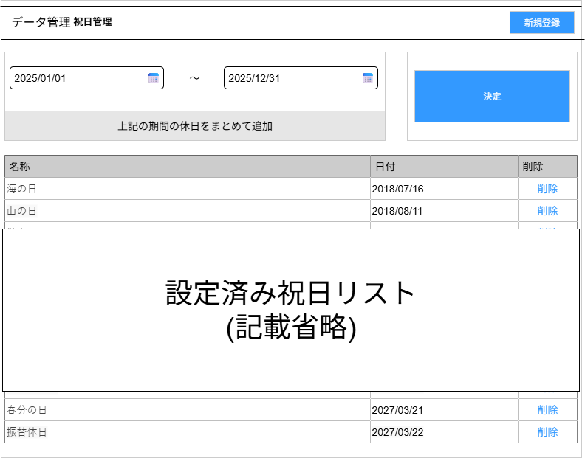
(7)

(3)
(1)
(2)

(4)
(5)
(6)

 |  |  | 識別ID 7「新規登録」を押下後
(11)

(10)

(8)
(9)

 | カスタマイズ説明
 | ・カスタマイズ要件
 |  | なし
 | ・カスタマイズ要件に記載の内容以外は現行踏襲とする。

 | 処理概要（★はカスタマイズ項目）

 |  | 休日設定を一括もしくは手動登録ができます。
 |  | ・ | 祝日取得開始日 および祝日取得終了日を指定し、決定ボタンを押すことで
 |  |  | 外部の祝日APIからその期間内の祝日を取得を行い、祝日テーブルに保存します。
 |  | ・ | 祝日取得に失敗した場合 もしくは 記念日などによる祝日が制定された場合、手動で祝日の登録することができます。

 | 識別ID |  |  | ラベル |  | 書式・制限 |  | 必須 |  | 最大文字数 または最大値 |  | 初期値 |  | 画面部品の説明
 | 1 |  |  | 祝日情報取得開始日 |  | テキスト(日付) |  | 〇 |  | - |  | - |  | 祝日情報を一括取得する際の開始日を指定
 | 2 |  |  | 祝日情報取得終了日 |  | テキスト(日付) |  | 〇 |  | - |  | - |  | 祝日情報を一括取得する際の終了日を指定
 | 3 |  |  | 決定 |  | ボタン |  | - |  | - |  | - |  | 祝日情報を一括取得を開始
 | 4 |  |  | 名称 |  | - |  | - |  | - |  | - |  | 祝日の名称
 | 5 |  |  | 日付 |  | - |  | - |  | - |  | - |  | 祝日の日付
 | 6 |  |  | 削除 |  | - |  | - |  | - |  | - |  | 設定された祝日の削除
 | 7 |  |  | 新規登録 |  | ボタン |  | - |  | - |  | - |  | 祝日情報の新規登録(押下することで、新規登録枠が表示)
 | 8 |  |  | 名称 |  | テキスト |  | - |  | - |  | - |  | 新規登録する祝日の日付を入力
 | 9 |  |  | 日付 |  | テキスト(日付) |  | - |  | - |  | - |  | 新規登録する祝日の名称を入力
 | 10 |  |  | 追加 |  | ボタン |  | - |  | - |  | - |  | 新規登録する休日を祝日テーブルに登録
 | 11 |  |  | 戻る |  | ボタン |  | - |  | - |  | - |  | 新規登録枠を閉じる

MTGマスターデータ
ドキュメント名 |  |  |  |  | データ管理機能 |  |  |  |  | セクション
プロジェクト名 |  |  |  |  | サイトリニューアル |  |  |  |  | 作成者 |  | 加島 |  | 作成日 | 2025-06-11 | 更新者 | 更新日

機能No |  |  | M16-04 |  | 機能名 |  |  | MTGマスターデータ編集 |  |  |  |  |  | 概要 | MTGマスターデータの編集ができる

 | レイアウト図
(6)
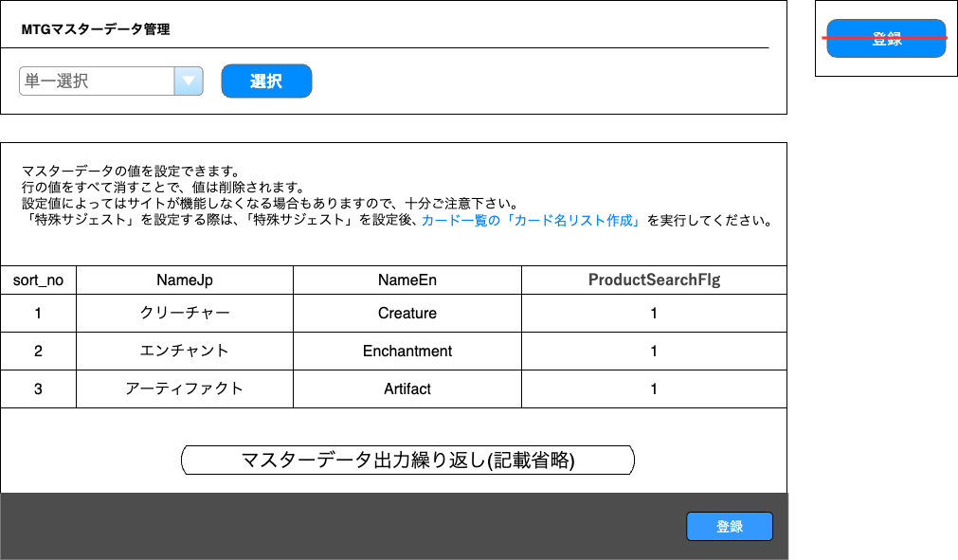
(1)
(2)
押下すると赤枠内を表示

(3)

(4)

(5)

 | カスタマイズ説明
 | ・ | カスタマイズ要件
 |  | ・ | データの並び順を制御する項目が無いため設定できるよう管理項目を追加する
 |  | ・ | 店舗やお問合せ件名等カードに関するマスタ以外は設定メニューへ移動する

 | ・ | カスタマイズ要件に記載の内容以外は現行踏襲とする

 | 処理概要（★はカスタマイズ項目）
 | ・ | 画面の項目を一部除去する
 |  | ★ | (6)登録はECCUBE4系に合わせて(5)登録で同じ機能を追加するため除去

 | ★ | 「お問合せ件名」のMTGマスターデータはシステム設定＞マスターデータ管理に移動

 | ★ | 「店舗」のMTGマスターデータは、エンタープライズ版の店舗管理に統合のため削除
 |  | 1 | 店舗
 |  | 2 | 場所
 |  | ※ | 1の項目「VenueId」「ManagerName」は統合しない
 |  | ※ | 2の項目「PrefId」「MaxCapacity」のみ統合する
 |  | ※ | 2のデータにある「外部会場」は統合しない

 | ★ | 下記1~3のMTGマスターデータにある「Rank」の項目を、「sort_no」に変更
 |  | 1 | レアリティ
 |  | 2 | デッキタグ
 |  | 3 | 色順

 | ★ | 下記1~18のMTGマスターデータに並び順「sort_no」の項目を追加
 |  | 1 | カードタイプ |  |  | 11 | 認定
 |  | 2 | サブタイプ |  |  | 12 | 言語
 |  | 3 | 特殊タイプ |  |  | 13 | マナシンボル
 |  | 4 | カラー |  |  | 14 | ルール適用度
 |  | 5 | カードレイアウト |  |  | 15 | キャンペーンタグ
 |  | 6 | プロモーション |  |  | 16 | 状態
 |  | 7 | イラストレーター |  |  | 17 | 特殊サジェスト
 |  | 8 | リーガリティ |  |  | 18 | 特殊制限
 |  | 9 | ボード
 |  | 10 | カードセットブロック

 | ★ | (4)マスターデータは各項目の「sort_no」昇順でデフォルト表示とする

 | ・ | カードセット管理画面の「ブロックを追加」を押下して遷移した場合、画面を下記のように表示する
 |  | ・ | (1)MTGマスターデータ選択に「ブロックタグ」を選択状態にする
 |  | ・ | (4)MTGマスターデータにブロックタグのマスターデータを一覧表示する

 | ・ | グローバルメニューのデッキ管理＞デッキタグ一覧を押下して遷移した場合、画面を下記のように表示する
 |  | ・ | (1)MTGマスターデータ選択に「デッキタグ」を選択状態にする
 |  | ・ | (4)MTGマスターデータにデッキタグのマスターデータを一覧表示する

 | ・ | 他に現行踏襲として記載する処理概要はなし

 | 識別ID |  |  | ラベル |  |  | 書式・制限 |  | 必須 |  | 最大文字数 または最大値 |  | 初期値 |  | 画面部品の説明
 | 1 |  |  | MTGマスターデータ選択 |  |  | セレクトボックス |  | - |  | - |  | カードタイプ |  | -
 | 2 |  |  | 選択 |  |  | ボタン |  | - |  | - |  | - |  | ・押下すると、(1)MTGマスターデータ選択に設定しているデータを画面下部に表示する
 | 3 |  |  | カード一覧の「カード名リスト作成」 |  |  | リンク |  | - |  | - |  | - |  | ・押下すると、カード一覧画面に遷移する
 | 4 |  |  | MTGマスターデータ |  |  | テーブル |  | - |  | - |  | - |  | ※カスタマイズ対応 ・「Rank」の項目を「sort_no」に変更 ・データの並び順を制御する項目が無いデータに「sort_no」の項目を追加する ・MTGマスターデータをテーブルで表示する ・項目「sort_no」の昇順をデフォルト表示とする
 | 5 |  |  | 登録 |  |  | ボタン |  | - |  | - |  | - |  | ※カスタマイズ対応、現行の登録ボタンを4系に寄せるように変更 ・フォームに入力した情報で入力チェックを実施、OKであれば登録/更新を実施、NGがあればエラー内容を表示する
 | 6 |  |  | 登録 |  |  | ボタン |  | - |  | - |  | - |  | ※カスタマイズ対応、項目を除去する

販売割引率一覧
ドキュメント名 |  |  |  |  | データ管理機能 |  |  |  | セクション
プロジェクト名 |  |  |  |  | サイトリニューアル |  |  |  | 作成者 |  | 高久 |  | 作成日 | 2025-08-22 | 更新者 | 更新日

機能No |  |  | M16-08 |  | 機能名 |  | 販売割引率一覧 |  |  |  |  |  | 概要 | 販売割引率を一覧表示できる

 | レイアウト図
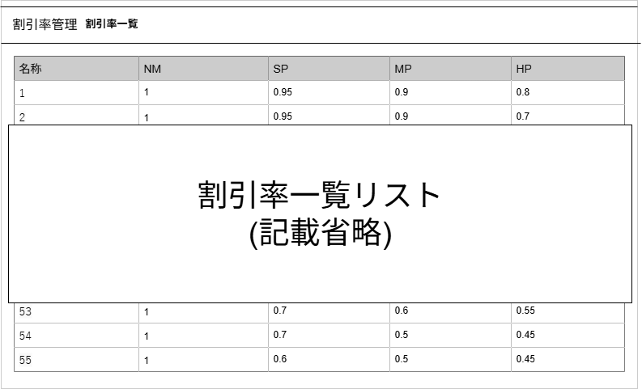

(1)
(2)
(3)
(4)
(5)

 | カスタマイズ説明
 | ・カスタマイズ要件
 |  | なし
 | ・カスタマイズ要件に記載の内容以外は現行踏襲とする。

 | 処理概要（★はカスタマイズ項目）

 | ・カスタマイズ要件に記載の内容以外は現行踏襲とする。 | 販売割引率の一覧を表示する

 | 識別ID |  |  | ラベル |  | 書式・制限 |  | 必須 |  | 最大文字数 または最大値 |  | 初期値 |  | 画面部品の説明
 | 1 |  |  | 名称 |  | テキスト |  | - |  | - |  | - |  | -
 | 2 |  |  | NM販売割引率 |  | 数値 |  | - |  | - |  | - |  | -
 | 3 |  |  | SP販売割引率 |  | 数値 |  | - |  | - |  | - |  | -
 | 4 |  |  | MP販売割引率 |  | 数値 |  | - |  | - |  | - |  | -
 | 5 |  |  | HP販売割引率 |  | 数値 |  | - |  | - |  | - |  | -

買取価格対応表(一覧)
ドキュメント名 |  |  |  |  | データ管理機能 |  |  |  | セクション
プロジェクト名 |  |  |  |  | サイトリニューアル |  |  |  | 作成者 |  | 高久 |  | 作成日 | 2025-08-22 | 更新者 | 更新日

機能No |  |  | M16-06 |  | 機能名 |  | 買取価格対応表一覧表示 |  |  |  |  |  | 概要 | 買取価格対応表を表示できる

 | レイアウト図
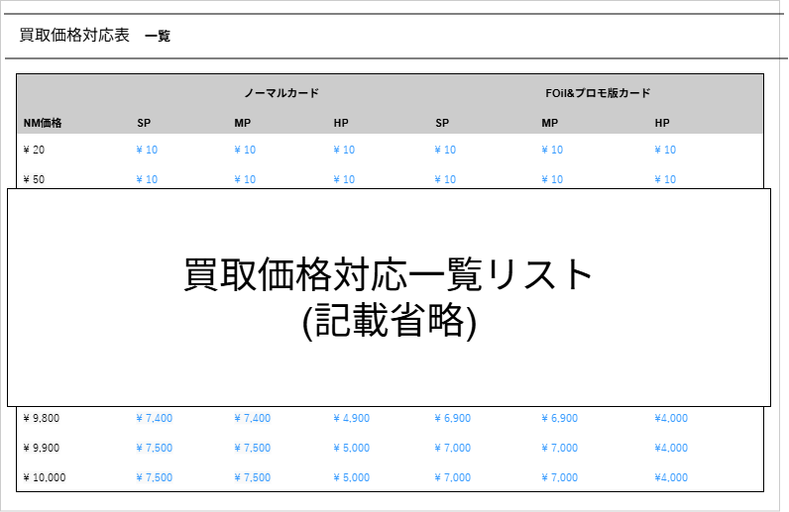

(1)
(2)
(3)
(4)
(5)
(6)
(7)

 | カスタマイズ説明
 | ・カスタマイズ要件
 |  | なし
 | ・カスタマイズ要件に記載の内容以外は現行踏襲とする。

 | 処理概要（★はカスタマイズ項目）

 |  | ・カスタマイズ要件に記載の内容以外は現行踏襲とする。 | 買取価格対応表一覧を表示します
 |  | ・カスタマイズ要件に記載の内容以外は現行踏襲とする。 | NMを除く買取価格を変更したい場合、変更したい買取価格をクリックすることで買取価格対応修正へ遷移します。

 | 識別ID |  |  | ラベル |  | 書式・制限 |  | 必須 |  | 最大文字数 または最大値 |  | 初期値 |  | 画面部品の説明
 | 1 |  |  | NM買取価格 |  | 数値 |  | - |  | - |  | - |  | 品質がNMの場合の買取金額
 | 2 |  |  | (ノーマルカード) SP買取価格 |  | 数値・リンク |  | - |  | - |  | - |  | ノーマルカードで品質がSPの場合の買取価格 価格部分をクリックすると、買取価格対応修正に遷移
 | 3 |  |  | (ノーマルカード) MP買取価格 |  | 数値・リンク |  | - |  | - |  | - |  | ノーマルカードで品質がMPの場合の買取価格 価格部分をクリックすると、買取価格対応修正に遷移
 | 4 |  |  | (ノーマルカード) HP買取価格 |  | 数値・リンク |  | - |  | - |  | - |  | ノーマルカードで品質がHPの場合の買取価格 価格部分をクリックすると、買取価格対応修正に遷移
 | 5 |  |  | (Foil&プロモカード) SP買取価格 |  | 数値・リンク |  | - |  | - |  | - |  | Foilまたはプロモカードで品質がSPの場合の買取価格 価格部分をクリックすると、買取価格対応修正に遷移
 | 6 |  |  | (Foil&プロモカード) MP買取価格 |  | 数値・リンク |  | - |  | - |  | - |  | Foilまたはプロモカードで品質がMPの場合の買取価格 価格部分をクリックすると、買取価格対応修正に遷移
 | 7 |  |  | (Foil&プロモカード) HP買取価格 |  | 数値・リンク |  | - |  | - |  | - |  | Foilまたはプロモカードで品質がHPの場合の買取価格 価格部分をクリックすると、買取価格対応修正に遷移

買取価格対応表(編集)
ドキュメント名 |  |  |  |  | データ管理機能 |  |  |  | セクション
プロジェクト名 |  |  |  |  | サイトリニューアル |  |  |  | 作成者 |  | 高久 |  | 作成日 | 2025-08-22 | 更新者 | 更新日

機能No |  |  | M16-07 |  | 機能名 |  | 買取価格対応修正 |  |  |  |  |  | 概要 | 買取価格を編集できる

 | レイアウト図

(5)
(1)
(2)
(3)
(6)
(4)

 | カスタマイズ説明
 | ・カスタマイズ要件
 |  | なし
 | ・カスタマイズ要件に記載の内容以外は現行踏襲とする。

 | 処理概要（★はカスタマイズ項目）

 |  | ・カスタマイズ要件に記載の内容以外は現行踏襲とする。 | 買取価格対応表一覧表示で指定した買取価格の修正します

 | 識別ID |  |  | ラベル |  | 書式・制限 |  | 必須 |  | 最大文字数 または最大値 |  | 初期値 |  | 画面部品の説明
 | 1 |  |  | NM価格 |  | 数値 |  | - |  | - |  | - |  | NM買取価格
 | 2 |  |  | カード状態 |  | テキスト |  | - |  | - |  | - |  | 買取価格対応表一覧表示で指定したカード状態を表示
 | 3 |  |  | Foil or Promotion Card? |  | テキスト |  | - |  | - |  | - |  | Foilカードもしくはプロモカードかの是非
 | 4 |  |  | 買取価格(円)※ |  | 数値 |  | 〇 |  | - |  | 買取価格(変更前) |  | 買取価格対応表一覧表示で指定した買取価格を入力
 | 5 |  |  | 更新 |  | ボタン |  | - |  | - |  | - |  | 変更した買取価格を反映し、 「買取価格対応表一覧表示」に戻る
 | 6 |  |  | 戻る |  | ボタン |  | - |  | - |  | - |  | 買取価格を変更せず「買取価格対応表一覧表示」に戻る

買取減額率一覧
ドキュメント名 |  |  |  |  | データ管理機能 |  |  |  | セクション
プロジェクト名 |  |  |  |  | サイトリニューアル |  |  |  | 作成者 |  | 高久 |  | 作成日 | 2025-08-22 | 更新者 | 更新日

機能No |  |  | M16-08 |  | 機能名 |  | 買取減額率一覧 |  |  |  |  |  | 概要 | 買取減額率を一覧表示できる

 | レイアウト図

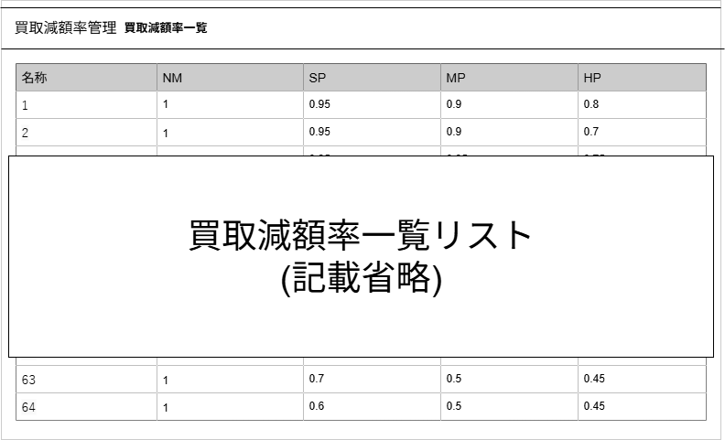

(1)
(2)
(3)
(4)
(5)

 | カスタマイズ説明
 | ・カスタマイズ要件
 |  | なし
 | ・カスタマイズ要件に記載の内容以外は現行踏襲とする。

 | 処理概要（★はカスタマイズ項目）

 | ・カスタマイズ要件に記載の内容以外は現行踏襲とする。 | 買取減額率一覧を表示します

 | 識別ID |  |  | ラベル |  | 書式・制限 |  | 必須 |  | 最大文字数 または最大値 |  | 初期値 |  | 画面部品の説明
 | 1 |  |  | 名称 |  | 半角 |  | - |  | - |  | - |  | -
 | 2 |  |  | NM買取減額率 |  | 数値 |  | - |  | - |  | - |  | -
 | 3 |  |  | SP買取減額率 |  | 数値 |  | - |  | - |  | - |  | -
 | 4 |  |  | MP買取減額率 |  | 数値 |  | - |  | - |  | - |  | -
 | 5 |  |  | HP買取減額率 |  | 数値 |  | - |  | - |  | - |  | -

